Sheet1
论文 | 方法分类 | 核心 | 图示 | 性能/压缩率 | 性能/编码时间 | 性能/解码时间 | 性能/其他 | 论文发表时间 | 其他
Mode-Dependent Templates and Scan Order for H.264/AVC-Based Intra Lossless Coding | 残差二次处理 | 残差数据减去固定的模板 W，使残差中的 0 变多； 每种预测模式下模板不同，是事先通过统计确定的； 制定了一种新的扫描顺序，使 0 尽可能放在一起扫描； |  | 7.24% vs H.264-LS | 126.80% |  |  | 2012
Piecewise Mapping in HEVC Lossless Intra-Prediction Coding | 残差二次处理 | 对残差数据做一次映射，使得数据的分布范围减小、均值靠近 0 （更容易压缩） |  | 5.54% vs DPCM-LS | 103%~107% |  |  | 2016
1-D Transforms for the Motion Compensation Residual | 改进变换方法 | 运动补偿残差表现出“沿某方向平坦”的特性； 在一方向下，把残差数据按该方向划分为多组一维数据，对一维数据分别做 1D-DCT； 制定了一种更适应上述方法得扫描顺序； |  | 4.8% vs H.264 |  |  | 视觉效果好 | 2011
DCT/DST-Based Transform Coding for Intra Prediction in Image/Video Coding | 改进变换方法 | 不同预测方向下，水平/垂直方向上有一个最佳的变换模式（最接近KLT），且仅与预测方向有关； 数学 + 统计找出每个预测方向下最佳的变换组合； |  | 0.9% vs HEVC(AI) | 101% | 101% |  | 2013
Orthogonal Directional Transforms Using Discrete Directional Laplacian Eigen Solutions for Beyond HEVC Intra Coding | 改进变换方法 | 残差数据仍然具有一定的方向性； 定义了一种新的基函数及其变换/逆变换方法，该基函数与角度相关，更容易拟合具有方向性的数据； |  | Y: 0.8% vs HEVC Cb: 0.3% vs HEVC Cr: 0.4% vs HEVC | 128% | 110% |  | 2020
Joint Separable and Non-Separable Transforms for Next-Generation Video Coding | 改进变换方法 | 提出一种组合 DST/DCT 的混合变换方法（类似 13 年那篇）； 提出一种不可分离的二次变换； |  | (EMT) 3.1% vs HEVC (EMT+NSST) 6.9% vs HEVC | 283% 963% | 116% 124% |  | 2018
Enhanced Cross-Component Linear Model for Chroma Intra-Prediction in Video Coding | 色彩空间之间相关 | 图像亮度和色差之间存在相关性，提出 3 种方法改进了简单的线性关系； 1 分段线性拟合 2 多种亮度降采样方案 3 线性拟合与角度预测加权得结果 | 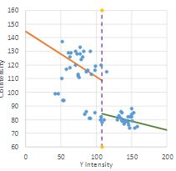 | Y: 0.55% vs H.266 Cb: 4.66% vs H.266 Cr: 5.08% vs H.266 | 103% | 102% |  | 2018
Chroma Intra Prediction Based on Inter-Channel Correlation for HEVC | 色彩空间之间相关 | 图像亮度和色差之间存在相关性； 扩展了用作拟合的数据范围（边缘；左；上；外围）； | 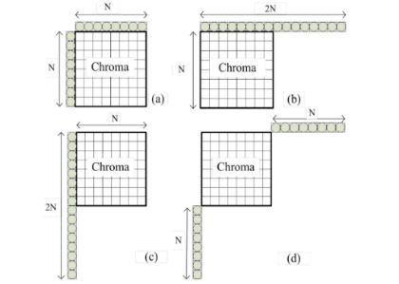 | Y: 0.1% vs HEVC Cb: 4.3% vs HEVC Cr: 4.5% vs HEVC | 106% | 100% |  | 2014
Block-Based Image Compression With Parameter-Assistant Inpainting | 引入图像修补 | 将图像修补技术应用到图像压缩上； 部分“特征块”不编码，只提取辅助信息，解码端根据辅助信息修补特征块； |  | “特征块” 76% PSNR 降 5dB 但主管得分相当 整体无量化指标 |  |  |  | 2010

